解約金計算ツール
LAN給電オプション違約金計算ツール
※APの解約金は計算されません |  |  |  | PoE廃止・減少希望日

 |  |  |  | 違約金合計（税込） |  |  | ¥0
 |  |  |  |  |  |  |  |  |  | ※先に「別紙①-1_月額支払い型申込書」か「別紙①-2_お客様お買い上げ型申込書」の
1 | プラン | 利用開始日 |  |  |  |  |  | 台数 | 違約金 | 「PoE廃止・減少希望日」を入力してください。未入力時は計算されません。
 |  |  | 年 |  | 月 | 日 |  |  |  |  | ←この色のセルのみ入力してください。他は自動反映します。
 |  |  |  |  |  |  |  |  |  | ※同一プランを複数契約している場合でも、利用開始日が異なる場合は別々に入力が必要です。
2 | プラン | 利用開始日 |  |  |  |  |  | 台数 | 違約金
 |  |  | 年 |  | 月 | 日

3 | プラン | 利用開始日 |  |  |  |  |  | 台数 | 違約金 | （例） | 契約プラン | ・LAN給電オプション(5年タイプ)を2017/2/4から3台利用中
 |  |  | 年 |  | 月 | 日 |  |  |  |  |  | ・LAN給電オプション(5年タイプ)を2017/5/1に2台追加して利用中
 |  |  |  |  |  |  |  |  |  |  |  | ・LAN給電オプション(2年タイプ)を2020/2/4に1台追加して利用中
4 | プラン | 利用開始日 |  |  |  |  |  | 台数 | 違約金 |  | 2021/02/19にこれらを全廃止した場合、以下の通り入力が必要です。
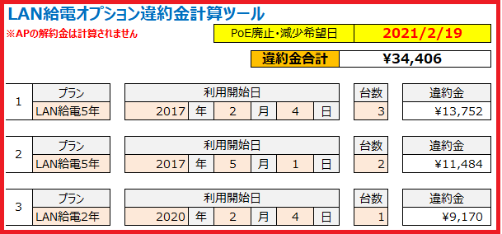
 |  |  | 年 |  | 月 | 日

5 | プラン | 利用開始日 |  |  |  |  |  | 台数 | 違約金
 |  |  | 年 |  | 月 | 日

6 | プラン | 利用開始日 |  |  |  |  |  | 台数 | 違約金
 |  |  | 年 |  | 月 | 日

7 | プラン | 利用開始日 |  |  |  |  |  | 台数 | 違約金
 |  |  | 年 |  | 月 | 日
 |  |  |  |  |  |  |  |  |  |  | この場合、解約金は34,406円です。
8 | プラン | 利用開始日 |  |  |  |  |  | 台数 | 違約金 |  | 別紙①にも自動的に計算された金額が反映します。
 |  |  | 年 |  | 月 | 日

9 | プラン | 利用開始日 |  |  |  |  |  | 台数 | 違約金
 |  |  | 年 |  | 月 | 日

10 | プラン | 利用開始日 |  |  |  |  |  | 台数 | 違約金
 |  |  | 年 |  | 月 | 日

